Enkel am fotb+2 flaggplaner
 | PARKERING BLACKEBERG

10
20
30
40
50
40
30
20
10
10
20
30
40
50
40
30
20
10
Matcha horisontella linjer för flagg med linjer för amerikansk fotboll.
 |  |  | SKISSENS FÄRGER
 |  | Måtten för flaggplanen | På skissen har jag valt gult för flagg
 |  |  | vitt för am. Fotboll och blått för box.
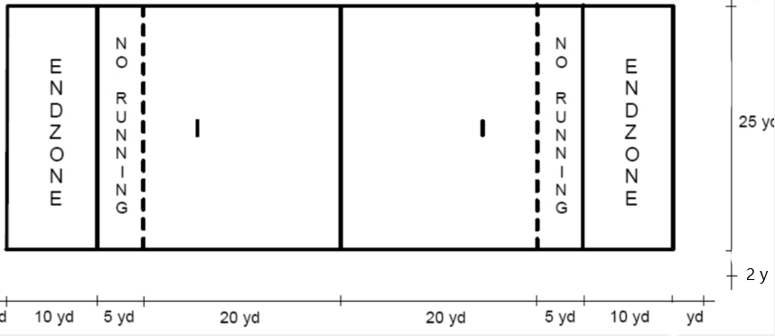
 |  |  | Boxen behöver inte synas så väl och kan tas i annan färg än planen om det krävs.
 |  |  | Vitt skulle annars vara boxfärgen här.

 |  |  | Förslag på färger
 |  |  | ¨ Vitt amerikansk fotboll (alt LJUS LILA)
 |  |  | ¨ Flaggfotboll ljus lila eller rött (eller vitt)
Se till att den här linjen ligger precis innanför hashmarkens
 |  |  | ¨Spelarbox "blått/lila eller vitt" - Normalt samma färg som am. Fotboll
 |  |  | " Vanlig fotboll "Gult"

 |  |  | 9 manna - Blåa hakar
 |  |  | 7 manna - Röda hakar

2 yards utanför "vita sidlinjen"

5 yards utanför "vita sidlinjen"

5 yard mellan långt streck
1 yard mellan varje litet streck. 4 små streck mellan varje långt streck. Jämt utspridda då :)
Beckomberga Maniacs www.be-maniacs.se

Am fotboll + Flagg 4 planer
 |  |  | PARKERING BLACKEBERG

LÖPARBANA
Beckomberga Maniacs

10
20
30
40
50
40
30
20
10
10
20
30
40
50
40
30
20
10



 |  |  |  |  | Mått flaggfotbollsplan
 |  |  |  |  | 25 yards bredd = 22,86 meter
 |  |  |  |  | Längd
 |  |  |  |  | 70 yard totalt = 64 meter
 |  |  |  |  | 10 yard Endzone = 9,144 meter
 |  |  |  |  | 15 yards till streckad No Run zone linje = 13,716 meter
 |  |  |  |  | 20 yards till "straffpunkt" = 18.288 meter
 |  |  |  |  | 35 yard till mittlinje = 32 meter

 |  |  |  | 25 yards
 |  | Beckomberga Maniacs www.be-maniacs.se

10y+5y+5y+15y = 35 yards = 32 meter

 | 70 yards = 64 meter

Konstgräs 109x69
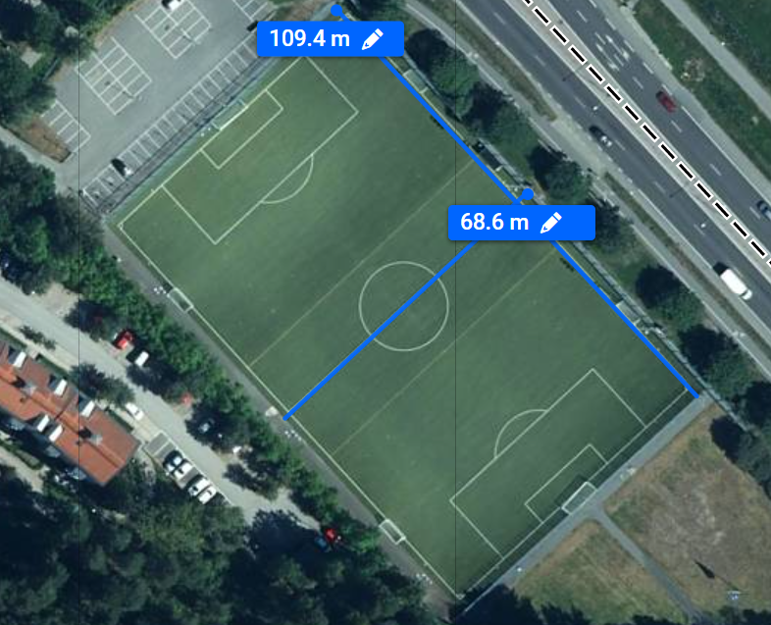

Amerikansk fotboll Alla mått
MÅTT FÖR AMERIKANSK FOTBOLL
Mått | yards | Meter | Kommentar |  | PARKERING BLACKEBERG
Length between goal lines | 100 | 91.44 | Längd Spelområde. Fram till mållinjen (End zone är 10 yards på varje sida. Lila)
End zone
Length between end lines | 120 | 109.728 | Total längd på plan
Beckomberga Maniacs
Length between limit lines (12ft around) | 132 | 120.701 | Optimalt säkerhetsavstånd (längd med konstgräs)
Hashmarks
Width between sidelines | 53.33 | 48.768 | Bredd på plan |  |  |  |  |  | 10 yards |  | 120 yards eller 109,728 meter
Width between coaching box lines (6ft outside each sideline) | 57.33 | 52.426 | Bredd från coachlinje till coachlinje
Width between team area lines (12ft outside each sideline) | 61.33 | 56.083 | Bredd ut till spelarboxen
Yardmarkering
10
20
30
40
50
40
30
20
10
10
20
30
40
50
40
30
20
10
Width between limit lines (18ft around) | 65.33 | 59.741
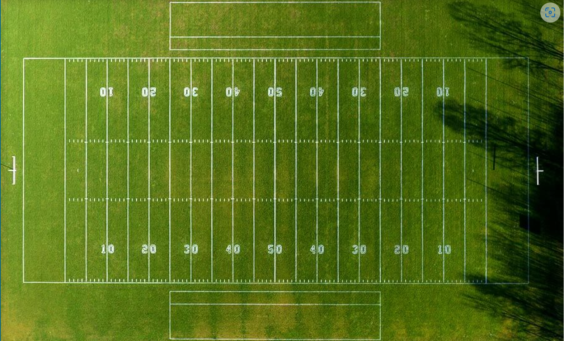
Width between minimum team area lines (24ft around) | 69.33 | 63.398
Distance between 5 yard lines | 5 | 4.572 | Avstånd mellan 5 yardslinjer
Spelarbox
Distance between sideline and coaching box line | 2 | 1.829 | Avstånd mellan sidlinje och coachbox (linjedomarnas område)
Distance between coaching box line and team area line | 2 | 1.829 | Avstånd mellan coachlinje och spelarboxens linje (coachboxens djup)
Normal size of end zone | 10 | 9.144 | End zones djup |  |  |  |  | 2+2 yards
Minimum depth of end zone | 7 | 6.401 | (minsta djup på endzone. Bör markeras med en tagg)
Distance from sideline to hash marks | 20 | 18.288 | Distans från sidlinje till där hash mark börjar
Distance from sideline to 9yd marks | 9 | 8.23 | Distans till överkant på siffrorna!!
Height of number | 2 | 1.829 | Hur stora siffrorna ska vara
Width of line markings | 0.11 | 0.102 | Bredd på linjen (10 cm)
Space between yard lines and sideline | 0.11 | 0.102 | Mellanrum till yardmarkeringarna från sidlinjen
Length of hashmarks | 0.67 | 0.61 | Hashmarksen längd är 61 cm. Samma för yardmarkeringar
1 yard | 1 | 0.914
1 foot | 0.33 | 0.305
1 inch | 0.03 | 0.025
Målribbans placering = End zone Slut. Centrerat på plan
Sidlinje till yardsiffrans underkant | 7 | 6.401
Sidlinje till yardsiffrans överkant | 9 | 8.23
Logga | 20 | 18.288 | Mittcirkelns diameter i vanlig fotboll. Amerikansk fotboll har ingen mittcirkel!!
"Straffpunkt" x 2. "Mitt i" , 3 yard från end Zone. 61 cm streck. |  |  | Vi la dit vår logga nu!
https://rules.bafra.info/field/FieldDimensions.htm
https://tinymobilerobots.com/field-marking-robot/american-football-field-size-dimensions/
Coachbox
https://amerikanskfotboll.swe3.se/wp-content/uploads/sites/4/2023/01/ifafrules-2023.pdf
Sid 182-184 (ovan) |  |  |  |  |  |  |  |  |  | Minst 4 yards (3,7 meter)
Yardsiffror
(20 här)
 |  |  |  |  |  |  |  |  |  | Förslagsvis till sidlinjen för vanlig fotboll

Straffpunkt
 |  |  |  | Beckomberga Maniacs www.be-maniacs.se

 |  |  |  | 7+2 yards Totalt 9 yards

 |  |  |  | 20 yards (till hashmarks början) |  |  | 20 yards (till hashmarks början)

 |  |  |  |  |  | 53 1/3 yards
 |  |  |  |  |  | 48,768 meter

 |  |  |  |  |  | 57 1/3 yards
 |  |  |  |  |  | 52,426 meter

Mått Siffror
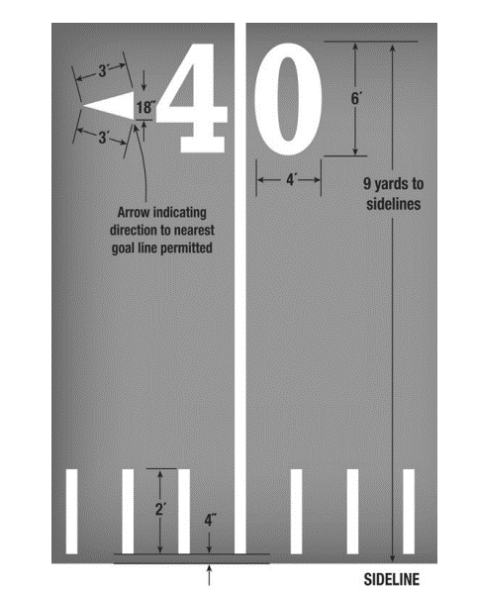
Siffrorna slutar 9 yards/8,23 meter från sidlinjen

 | Siffrorna är 4 fot/1,22 meter breda och 6 fot/1,83 meter höga
 | Pilens långsidor är 3 fot/0,914 meter (90 cm) och kortsidan är 18 tum/45,7 cm (45 cm)

Siffrorna börjar 7 yards/6.4 meter från sidlinjen

Linjerna är 11 cm breda

yardmarkeringar 60-61 cm "höga"

11 cm från sidlinjen börjar de

Extra taggar
Extra taggar för att krympa plan. Placeras 5 yard in respektive 10 yard in från respektive sidlinje. 5(10/15 yard emellan. 30x10 cm
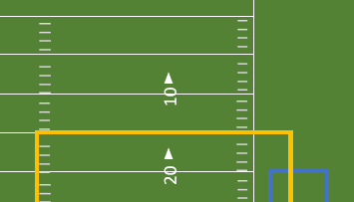

Extra taggar för att minska End Zone, 3 yard in från kortsida, Förslagsvis 30 cm långa. Ska finnas i båda End zones.

Beach flag
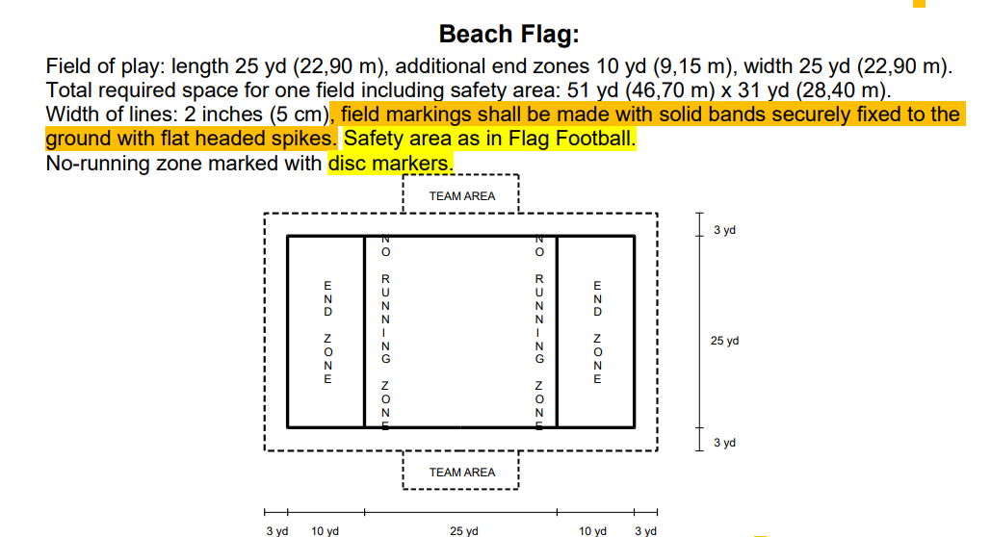
Här är måtten för Beachflagmåtten
Planen är 45 yards lång (41,148 meter) | Säkerhetszon bör vara ca 2 meter runtom. Ger 45 meter längd och 27 meter bredd
Planen är 25 yards bred (22,9 meter) | Halvplan klarar sig med 34 yards (31 meter) längd x 29,5 yards (27 meter) bredd
 | ( En beachhandbollsplan är 27 x 12 meter)
 | (En beachfotbollsplan är 40 x 30 meter med säkerhetsmarginal. 37 x 27 utan säkerhetsxon. Mao En beachfotboll och en beachflag kan samsas på samma plan)

